상품제안서
송월타올 핸들패키지선물세트 NO.1 (호텔수건130G30수2매+띠지+스티커) | 상품코드: S42244

 |  |  |  |  |  |  | 02-713-8555 | www.synergygift.co.kr
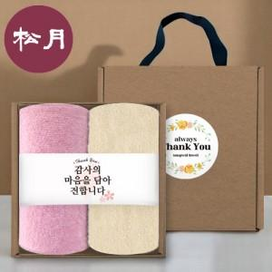

【상세/제작정보】 | ※ 자수인쇄 디자인 난이도에 따라 비용 편차 발생 됩니다.

【인쇄/포장옵션】 | 실크, 2매기본자수 / 크라프트 손잡이 케이스

【공급단가】 | 수량 | 50~ | 100~ | 500~ | 1,000~ | 2,000~
*VAT별도 | 단가 | 8,060원 | 7,930원 | 7,750원 | 7,440원 | 7,130원

【상품 URL】 | https://www.synergygift.co.kr:443/src/goods_detail.php?gdno=42244

